Sheet1
ข้อมูลเงินกองทุนเพื่อการสืบสวน สอบสวน การป้องกันและปราบปรามการกระทำความผิดทางอาญา
สถานีตำรวจนครบาลบางขุนนนท์

รายการ | ไตรมาสที่ 1 (ม.ค. – มี.ค. 69) |  | ไตรมาสที่ 2 (เม.ย. – มิ.ย. 69) |  | ไตรมาสที่ 3 (ก.ค. – ก.ย. 69) |  | ไตรมาสที่ 4 (ต.ค. – ธ.ค. 69)
 | จัดสรร | เบิกจ่าย | จัดสรร | เบิกจ่าย | จัดสรร | เบิกจ่าย | จัดสรร | เบิกจ่าย
เงินกองทุนฯ ปีงบประมาณ 2569 | 210,000 | 210,000 | 210,000 | 210,000 | 210,000 | 170,000 | ไม่มี | ไม่มี
รวมเงิน | 210,000 | 210,000 | 210,000 | 210,000 | 210,000 | 170,000 | ไม่มี | ไม่มี
รวมจำนวนคดีที่ใช้เงินกองทุน | จำนวน 10 คดี |  | จำนวน 11 คดี |  | จำนวน 11 คดี |  | ไม่มี

ตรวจแล้วถูกต้อง
พ.ต.อ.
( อุเทน ตั้งพิทักษ์เสมอ )
ผกก.สน.บางขุนนนท์
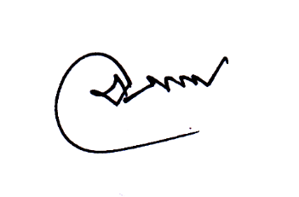
ข้อมูล ณ วันที่ 3 สิงหาคม 2569

